Y.36-2567
ภาพถ่ายและรูปตัดขวางลำน้ำสถานีสำรวจอุทกวิทยาน้ำควร (Y.36)
บ้านป่าคา ต.ควร อ.ปง จ.พะเยา ปี 2567
 |  |  |  |  |  |  |  |  |  |  |  | 2566 |  |  | 2567
 |  |  |  |  |  |  |  |  |  |  |  | สำรวจเมื่อ 22 ก.พ.2566 |  |  | สำรวจเมื่อ 13 ก.พ.2567
 |  |  |  |  |  |  |  |  |  |  |  | ระยะ | ระดับ | ผิวน้ำ | ระยะ | ระดับ | ผิวน้ำ
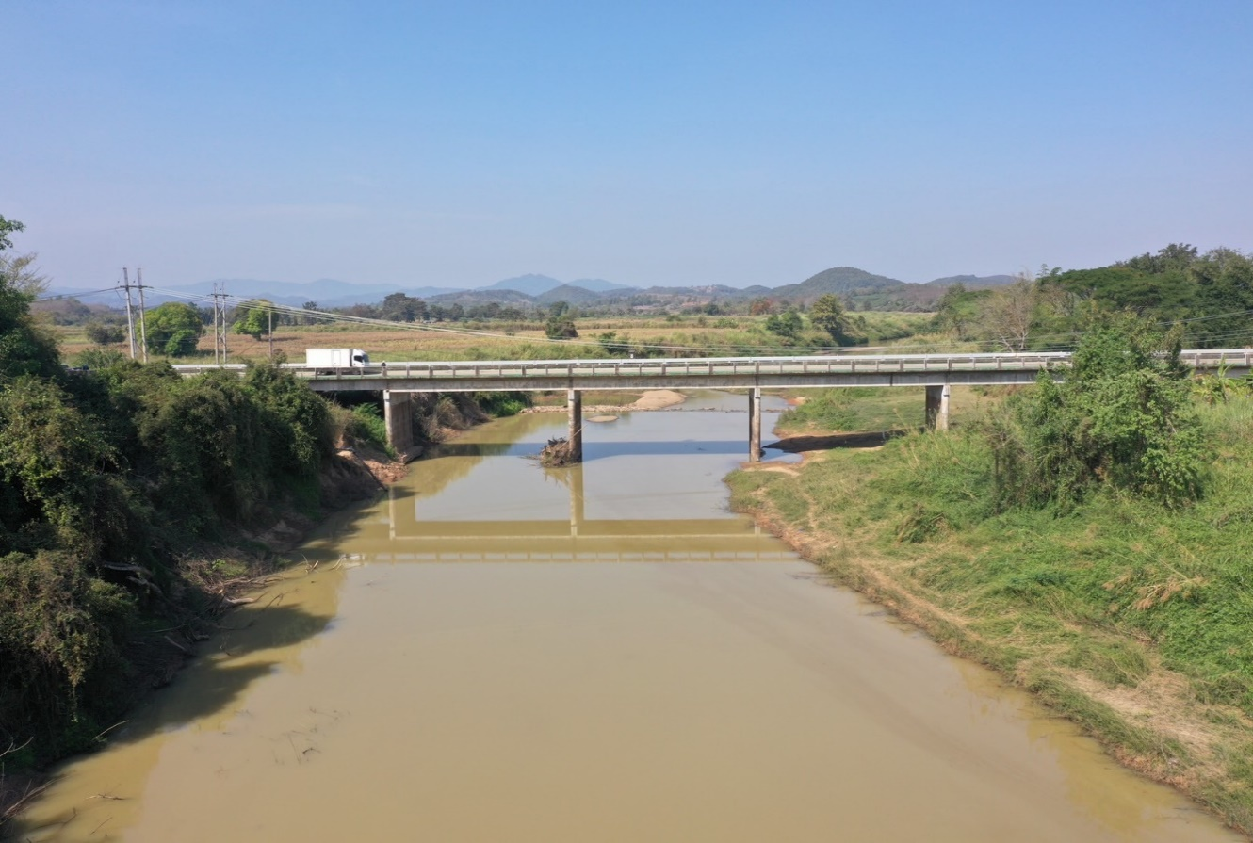
 |  |  |  |  |  |  |  |  |  |  |  | -50 | 306.936 | 301.296 | -50 | 306.940 | 300.996
 |  |  |  |  |  |  |  |  |  |  |  | -40 | 307.075 | 301.296 | -40 | 307.074 | 300.996
 |  |  |  |  |  |  |  |  |  |  |  | -30 | 307.204 | 301.296 | -30 | 307.211 | 300.996
 |  |  |  |  |  |  |  |  |  |  |  | -20 | 307.191 | 301.296 | -20 | 307.194 | 300.996
 |  |  |  |  |  |  |  |  |  |  |  | -10 | 307.294 | 301.296 | -10 | 307.298 | 300.996
 |  |  |  |  |  |  |  |  |  |  |  | 0 | 307.457 | 301.296 | 0 | 307.457 | 300.996
 |  |  |  |  |  |  |  |  |  |  |  | 0 | 305.182 | 301.296 | 0 | 305.188 | 300.996
 |  |  |  |  |  |  |  |  |  |  |  | 5 | 303.441 | 301.296 | 5 | 303.378 | 300.996
 |  |  |  |  |  |  |  |  |  |  |  | 10 | 303.194 | 301.296 | 10 | 303.195 | 300.996
 |  |  |  |  |  |  |  |  |  |  |  | 13 | 301.296 | 301.296 | 13 | 300.996 | 300.996
 |  |  |  |  |  |  |  |  |  |  |  | 15 | 300.706 | 301.296 | 15 | 300.876 | 300.996
 |  |  |  |  |  |  |  |  |  |  |  | 20 | 300.566 | 301.296 | 20 | 300.716 | 300.996
 |  |  |  |  |  |  |  |  |  |  |  | 25 | 300.656 | 301.296 | 25 | 300.746 | 300.996
 |  |  |  |  |  |  |  |  |  |  |  | 30 | 300.646 | 301.296 | 30 | 300.766 | 300.996
รูปตัดขวางลำน้ำน้ำควรที่แนวสำรวจปริมาณน้ำ
 |  |  |  |  |  |  |  |  |  |  |  | 35 | 300.636 | 301.296 | 35 | 300.756 | 300.996
 |  |  |  |  |  |  |  |  |  |  |  | 40 | 300.746 | 301.296 | 40 | 300.726 | 300.996
 |  |  |  |  |  |  |  |  |  |  |  | 45 | 300.716 | 301.296 | 45 | 300.786 | 300.996
 |  |  |  |  |  |  |  |  |  |  |  | 50 | 300.836 | 301.296 | 50 | 300.716 | 300.996
 |  |  |  |  |  |  |  |  |  |  |  | 55 | 300.666 | 301.296 | 55 | 300.806 | 300.996
 |  |  |  |  |  |  |  |  |  |  |  | 60 | 301.315 | 301.296 | 60 | 300.646 | 300.996
 |  |  |  |  |  |  |  |  |  |  |  | 65 | 302.111 | 301.296 | 65 | 302.124 | 300.996
 |  |  |  |  |  |  |  |  |  |  |  | 70 | 303.712 | 301.296 | 70 | 303.714 | 300.996
 |  |  |  |  |  |  |  |  |  |  |  | 75 | 304.383 | 301.296 | 75 | 304.391 | 300.996
 |  |  |  |  |  |  |  |  |  |  |  | 80 | 305.886 | 301.296 | 80 | 305.890 | 300.996
 |  |  |  |  |  |  |  |  |  |  |  | 80 | 307.717 | 301.296 | 80 | 307.717 | 300.996
 |  |  |  |  |  |  |  |  |  |  |  | 90 | 307.965 | 301.296 | 90 | 307.966 | 300.996
 |  |  |  |  |  |  |  |  |  |  |  | 100 | 308.361 | 301.296 | 100 | 308.365 | 300.996
 |  |  |  |  |  |  |  |  |  |  |  | 110 | 308.636 | 301.296 | 110 | 308.640 | 300.996
 |  |  |  |  |  |  |  |  |  |  |  | 120 | 308.814 | 301.296 | 120 | 308.816 | 300.996
 |  |  |  |  |  |  |  |  |  |  |  | 130 | 308.894 | 301.296 | 130 | 308.899 | 300.996

ระยะ | -50 | -40 | -30 | -20 | -10 | 0 | 0 | 5 | 10 | 13 | 15
ระดับ | 306.940 | 307.074 | 307.211 | 307.194 | 307.298 | 307.457 | 305.188 | 303.378 | 303.195 | 300.996 | 300.876
ระยะ | 20 | 25 | 30 | 35 | 40 | 45 | 50 | 55 | 60 | 65 | 70
ระดับ | 300.716 | 300.746 | 300.766 | 300.756 | 300.726 | 300.786 | 300.716 | 300.806 | 300.646 | 302.124 | 303.714
ระยะ | 75 | 80 | 80 | 90 | 100 | 110 | 120 | 130
ระดับ | 304.391 | 305.890 | 307.717 | 307.966 | 308.365 | 308.640 | 308.816 | 308.899
ระยะ
ระดับ
ระยะ
ระดับ

 | BM. | 307.764 | ม.(ร.ท.ก.) |  | ตลิ่งฝั่งซ้าย | 307.457 | ม.(ร.ท.ก.) |  | ตลิ่งฝั่งขวา | 307.717 | ม.(ร.ท.ก.)
 | ท้องน้ำ | 300.646 | ม.(ร.ท.ก.) |  | ศูนย์เสา | 298.586 | ม.(ร.ท.ก.) |  | สำรวจเมื่อ 13 ก.พ.2567

 |  |  |  |  |  |  |  |  | ผู้สำรวจ นายสุภเดช เตชะสา

 |  |  |  | ตรวจสอบหมุดหลักฐานแล้ว

 |  |  |  |  | เปลี่ยนรูปแล้ว

